decloud-dyLineLoss
服务名称 | 调用地址(端口10092) | 服务说明 | 请求方法(get/post) | 请求的hearders | 请求body体样例 | 请求body体的参数说明 | 返回body体样例 | 返回body体的参数说明 | 负责人
用户选择的指标类型 | /zdhzb/ZbfxHomeController/userSelect | 用户选择的指标类型 | post | Content-Type: application/json;charset=UTF-8 | {"userid":"338a888e75104f6b01751a950968001e"} | userid:用户userid |  | name:指标名称 url:该指标饼图柱图条形图的数据来源 image:算法说明pdf hasDayZb:是否有每日指标 mxurl:指标明细页面url dayurl:该指标每日明细页面url secondurl:二级页面地址 | 郁楠
用户选择的不关注的指标类型 | /zdhzb/ZbfxHomeController/userUnselect | 用户选择的不关注的指标类型 | post | Content-Type: application/json;charset=UTF-8 | {"userid":"338a888e75104f6b01751a950968001e"} | userid:用户userid |  | name:指标名称 url:该指标饼图柱图条形图的数据来源 image:算法说明pdf hasDayZb:是否有每日指标 mxurl:指标明细页面url dayurl:该指标每日明细页面url secondurl:二级页面地址 | 郁楠
获取区域选择下拉框的数据 | /zdhzb/bjFafglController/getArea?nodeId=338a888e75104f6b01751a70192b001 | 获取区域选择下拉框的数据 | post | Content-Type: application/json;charset=UTF-8 | {"nodeId":"338a888e75104f6b01751a70192b001"} | nodeId:用户orgid | 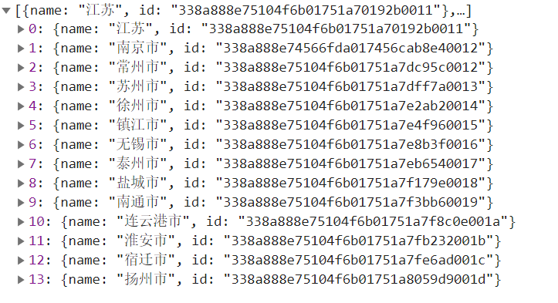 | name:区域名 id：区域id | 郁楠
遥信正确率条形图与柱图数据接口 | /zdhzb/YxcorrectController/getYxcorrectByOrgid | 遥信正确率条形图与柱图数据接口 | post | application/json;charset=UTF-8 | {bt: "2020-11-09" et: "2020-11-09" orgid: "338a888e75104f6b01751a70192b0011" qg: "1"} | bt 开始时间(yyyy-MM-dd) et 结束时间(yyyy-MM-dd) orgid 区域下拉框选择的区域id qg 1:一级指标if_zf_gw=1且参与统计 3:参与统计 | 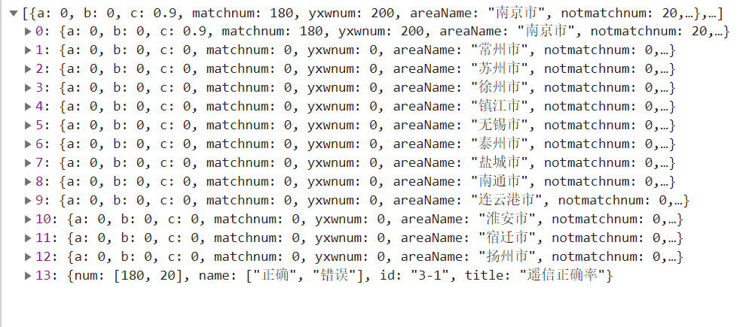 | 一、a，b，c分别和legendList里的一一对应，对应了柱图需要的数据 二、返回结果的数组最后一组数据，num里的数据与里面的name一一对应，对应了条形图的数据 三、match:匹配soe数 四、yxwnum:遥信数 其他指标返回结果与遥信正确率类似，例如下方遥控使用率，其请求url可在配置文件里查看。 | 郁楠
遥信正确率明细接口（设备维度） | /zdhzb/YxcorrectController/getYxcorrectMx | 遥信正确率明细接口（设备维度） | post | application/json;charset=UTF-8 | {bt: "2020-11-09" et: "2020-11-09" orgid: "338a888e75104f6b01751a70192b0011" qg: "1"} | bt 开始时间(yyyy-MM-dd) et 结束时间(yyyy-MM-dd) orgid 区域下拉框选择的区域id qg 1:一级指标if_zf_gw=1且参与统计 3:参与统计 | 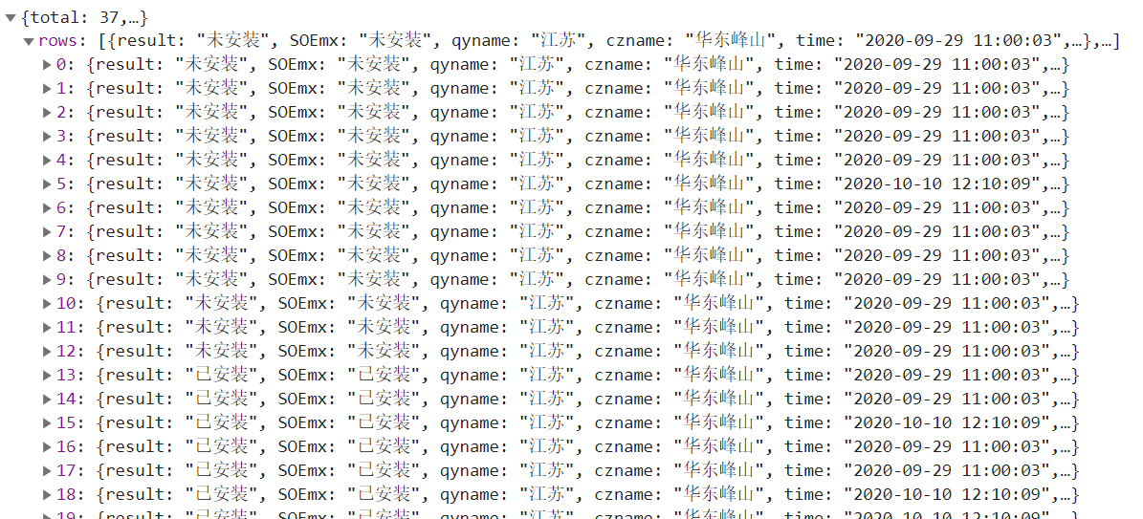 | result：结果 SOEmx:soe明细 qyname:区域名称 czname:厂站名称 time:发生时间 | 郁楠
 |  | 遥控使用率条形图与柱图数据接口 | post | application/json;charset=UTF-8 | {bt: "2020-11-09" et: "2020-11-09" orgid: "338a888e75104f6b01751a70192b0011" qg: "1"} | bt 开始时间(yyyy-MM-dd) et 结束时间(yyyy-MM-dd) orgid 区域下拉框选择的区域id qg 1:一级指标if_zf_gw=1且参与统计 3:参与统计 |  | 一、a，b，c分别和legendList里的一一对应，对应了柱图需要的数据 二、返回结果的数组最后一组数据，num里的数据与里面的name一一对应，对应了条形图的数据 三、yxbwnum:遥信变位数 四、ykbwnum:遥控变位数 | 郁楠

